Portada
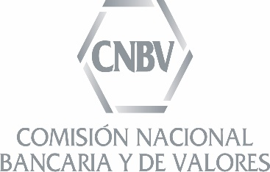

Boletín Estadístico Banca Múltiple

Julio de 2016

Nota
 | 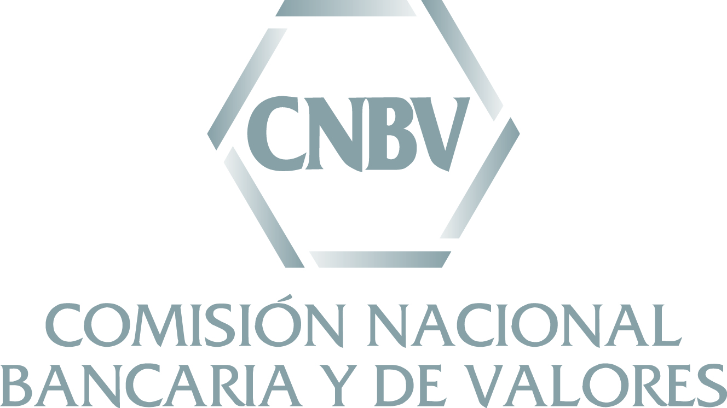 El presente Boletín Estadístico se elaboró por personal de la Comisión Nacional Bancaria y de Valores (CNBV) con la información correspondiente a julio de 2016 contenida en los reportes regulatorios que las entidades supervisadas envían a esta Comisión, la cual estuvo disponible a partir del 29 de agosto de 2016. Las cifras aquí contenidas no se actualizan en el tiempo, por lo que para consultar series históricas se recomienda utilizar los reportes publicados en el Portafolio de Información. Al cierre de julio de 2016, el sector de Banca Múltiple estuvo integrado por 47 instituciones en operación, lo que representa dos instituciones más respecto a las que operaban al cierre de julio de 2015 debido al inicio de operaciones de Banco Sabadell y Banco Finterra a partir de enero 2016, Industrial and Commercial Bank of China (ICBC) a partir de junio 2016; asimismo, la fusión de Banco Wal-Mart (entidad fusionada) con Banco Inbursa, la cual surtió efectos a partir de septiembre 2015.

Evaluación
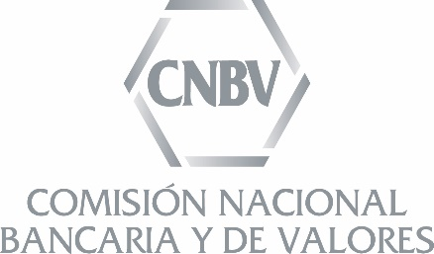
Evaluación de la Calidad de la Información
Situación Financiera de Instituciones de Crédito de Banca Múltiple
Julio 2016

Puntaje de Calidad Alcanzado por la Institución

Institución | Información de la Situación Financiera |  | Consistencia de saldos entre los reportes de Situación Financiera y los detallados de Cartera
 | Evaluación de hábitos de envío durante 2015 | Recomendación de uso | Comercial (Pérdida Incurrida) | Empresas (Pérdida esperada) |  |  |  | Entidades financieras (Pérdida esperada) |  |  |  | Estados y municipios (Pérdida esperada) |  |  |  | Gob. Federal y Org. Desconcentrados (Pérdida esperada) |  |  |  | Vivienda
 |  |  |  | Saldos | Histórico de Saldos | Reservas | Histórico de EPRC | Saldos | Histórico de Saldos | Reservas | Histórico de EPRC | Saldos | Histórico de Saldos | Reservas | Histórico de EPRC | Saldos | Histórico de Saldos | Reservas | Histórico de EPRC
ABC Capital | 79
Actinver | 96
Afirme | 94
American Express | 99
Autofin | 93
Banamex | 83
Banca Mifel | 99
Banco Ahorro Famsa | 98
Banco Azteca | 100
Banco Bancrea | 84
Banco Base | 89
Banco Credit Suisse | 96
Banco del Bajío | 92
Banco Finterra | 85
Bancoppel | 93
Bank of America | 94
Bank of Tokyo-Mitsubishi UFJ | 95
Bankaool | 100
Banorte/Ixe | 99
Banregio | 73
Bansí | 98
Barclays | 92
BBVA Bancomer | 84
CIBanco | 94
Compartamos | 80
Consubanco | 98
Deutsche Bank | 98
Dondé Banco | 50
Forjadores | 98
HSBC | 77
ICBC | 100
Inbursa | 30
Inmobiliario Mexicano | 100
Interacciones | 96
Intercam Banco | 92
Investa Bank | 95
Invex | 100
JP Morgan | 100
Monex | 98
Multiva | 96
Pagatodo | 93
Sabadell | 44
Santander | 98
Scotiabank | 91
UBS | 98
Ve por Más | 93
Volkswagen Bank | 94

Verde |  | 45 | 30 | 25 | 28 | 25 | 22 | 29 | 28 | 27 | 27 | 15 | 15 | 15 | 14 | 14 | 16 | 14 | 13 | 23
Amarillo | A | 2 | 2 | 6 | 2 | 1 | 1 | 0 | 1 | 0 | 0 | 0 | 0 | 0 | 0 | 0 | 0 | 0 | 1 | 0
Rojo | R | 0 | 5 | 5 | 6 | 10 | 13 | 3 | 4 | 5 | 6 | 1 | 1 | 1 | 2 | 2 | 1 | 2 | 3 | 2
No aplica | N | 0 | 10 | 11 | 11 | 11 | 11 | 15 | 14 | 15 | 14 | 31 | 31 | 31 | 31 | 31 | 30 | 31 | 30 | 22

